Sheet1
 | chỗ đánh dấu đỏ cho full màn hình nhé

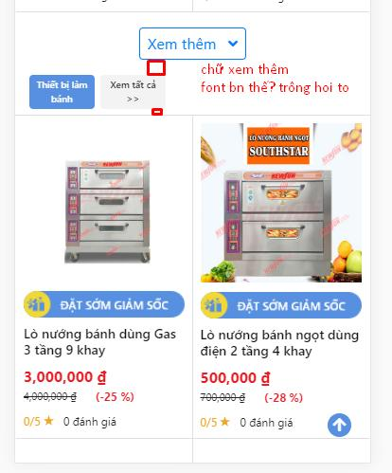 | lỗi khoảng cách, sửa size chữ xem thêm = size tên sản phẩm

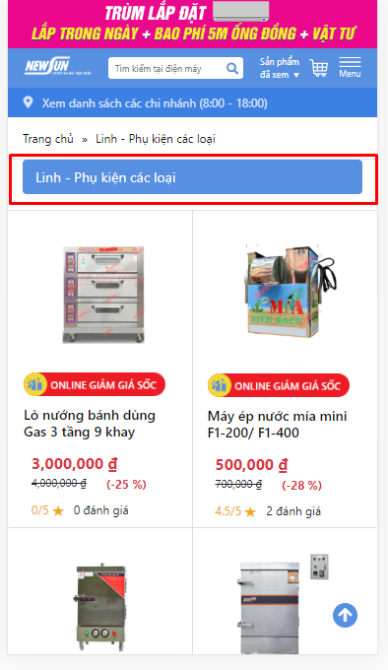

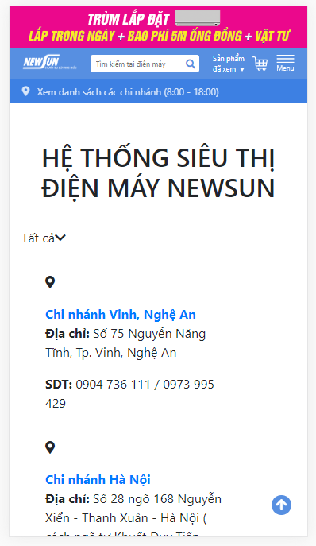 | Bản của mình quá sơ sài -> KH yc phải giống ĐMX cơ mà=>thế là làm lại cả trang này à | 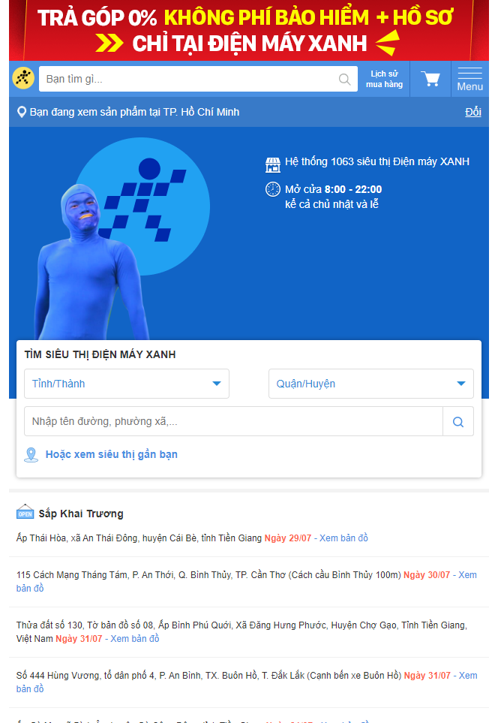

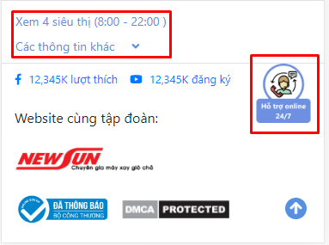 | Sai màu

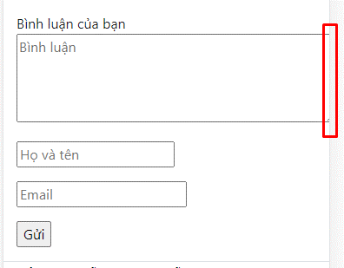 | Căn chỉnh lại khung=>K biết trang nào luôn gửi link đi kèm

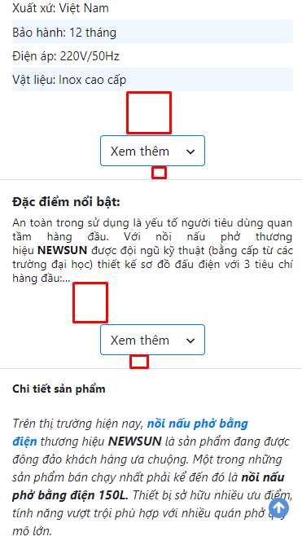 | Lỗi khoảng cách=>Lỗi này do nhập dữ liệu nhé

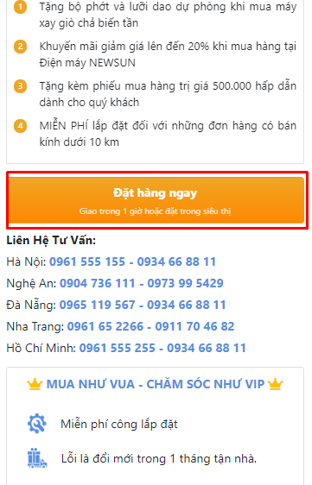 | nút đặt hàng chưa bấm đc -> k xem đc giỏ hàng=.Xem bt nhé

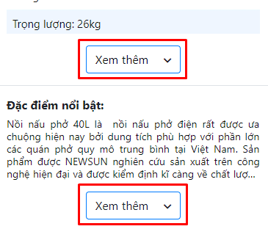 | Nút chưa đúng màu -> Để tất cả nút xem thêm của toàn trang giống nhau về màu sắc + font chữ + kích thước đc k?

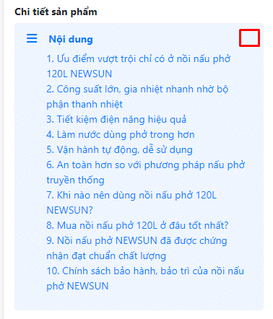 | Thiếu nút thu gọn nội dung -> cả baner desktop cũng thế =>K thấy nội dung này ở đâu cả

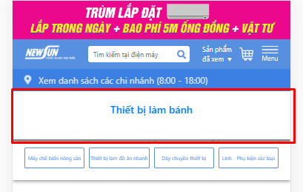 | bỏ phần này đi. Mỗi 1 danh mục sp của họ đều có danh mục con -> k thể có trg hợp như vậy đc, nếu có để như thế cũng xấu =>Nhập liệu làm chị nhé

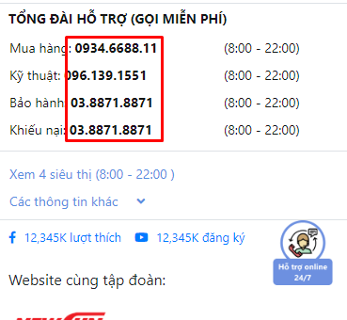 | Đổi màu sđt thành màu xanh hoặc đỏ với

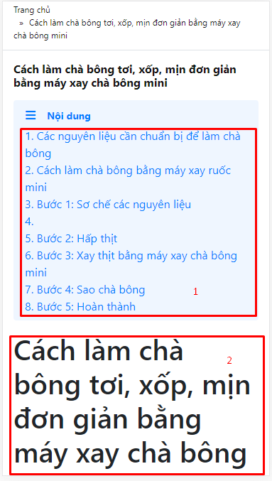 | 1. Lỗi căn chỉnh 2. Font to quá đáng :(

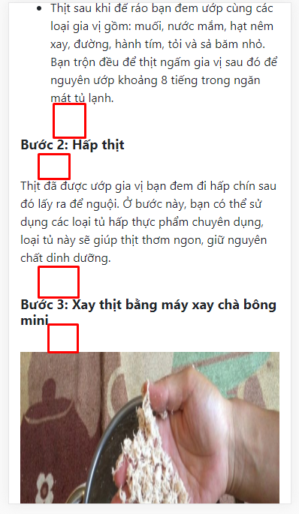 | Khoảng cách to quá đáng :(

